Лист1
 Розрахунок терасної чи фасадної дошки разом з комплектуючими.

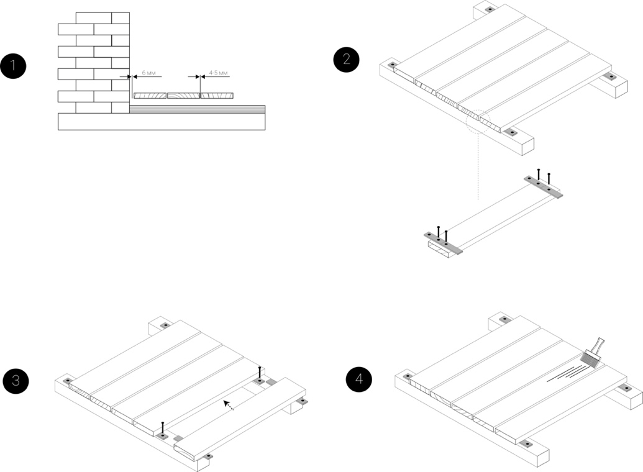
Вхідні дані | Заповніть вхідні дані.
Ширина тераси, м.
Довжина тераси, м.
Ширина дошки, мм
Відстань між лагами, м
Вихідні дані
Площа тераси, м.кв. | 0.00
Кількість лаги, м/пог. | #DIV/0!
Кількість пластин / кліпси, шт. | #DIV/0!
Кількість масла, літрів | 0

Весь перелік продукції та комплектующих у нас на сайті (перейдіть за посиланням). |  | https://parket-ml.com

